Týdenní_souhrn_pro_coache
Váha
P paže
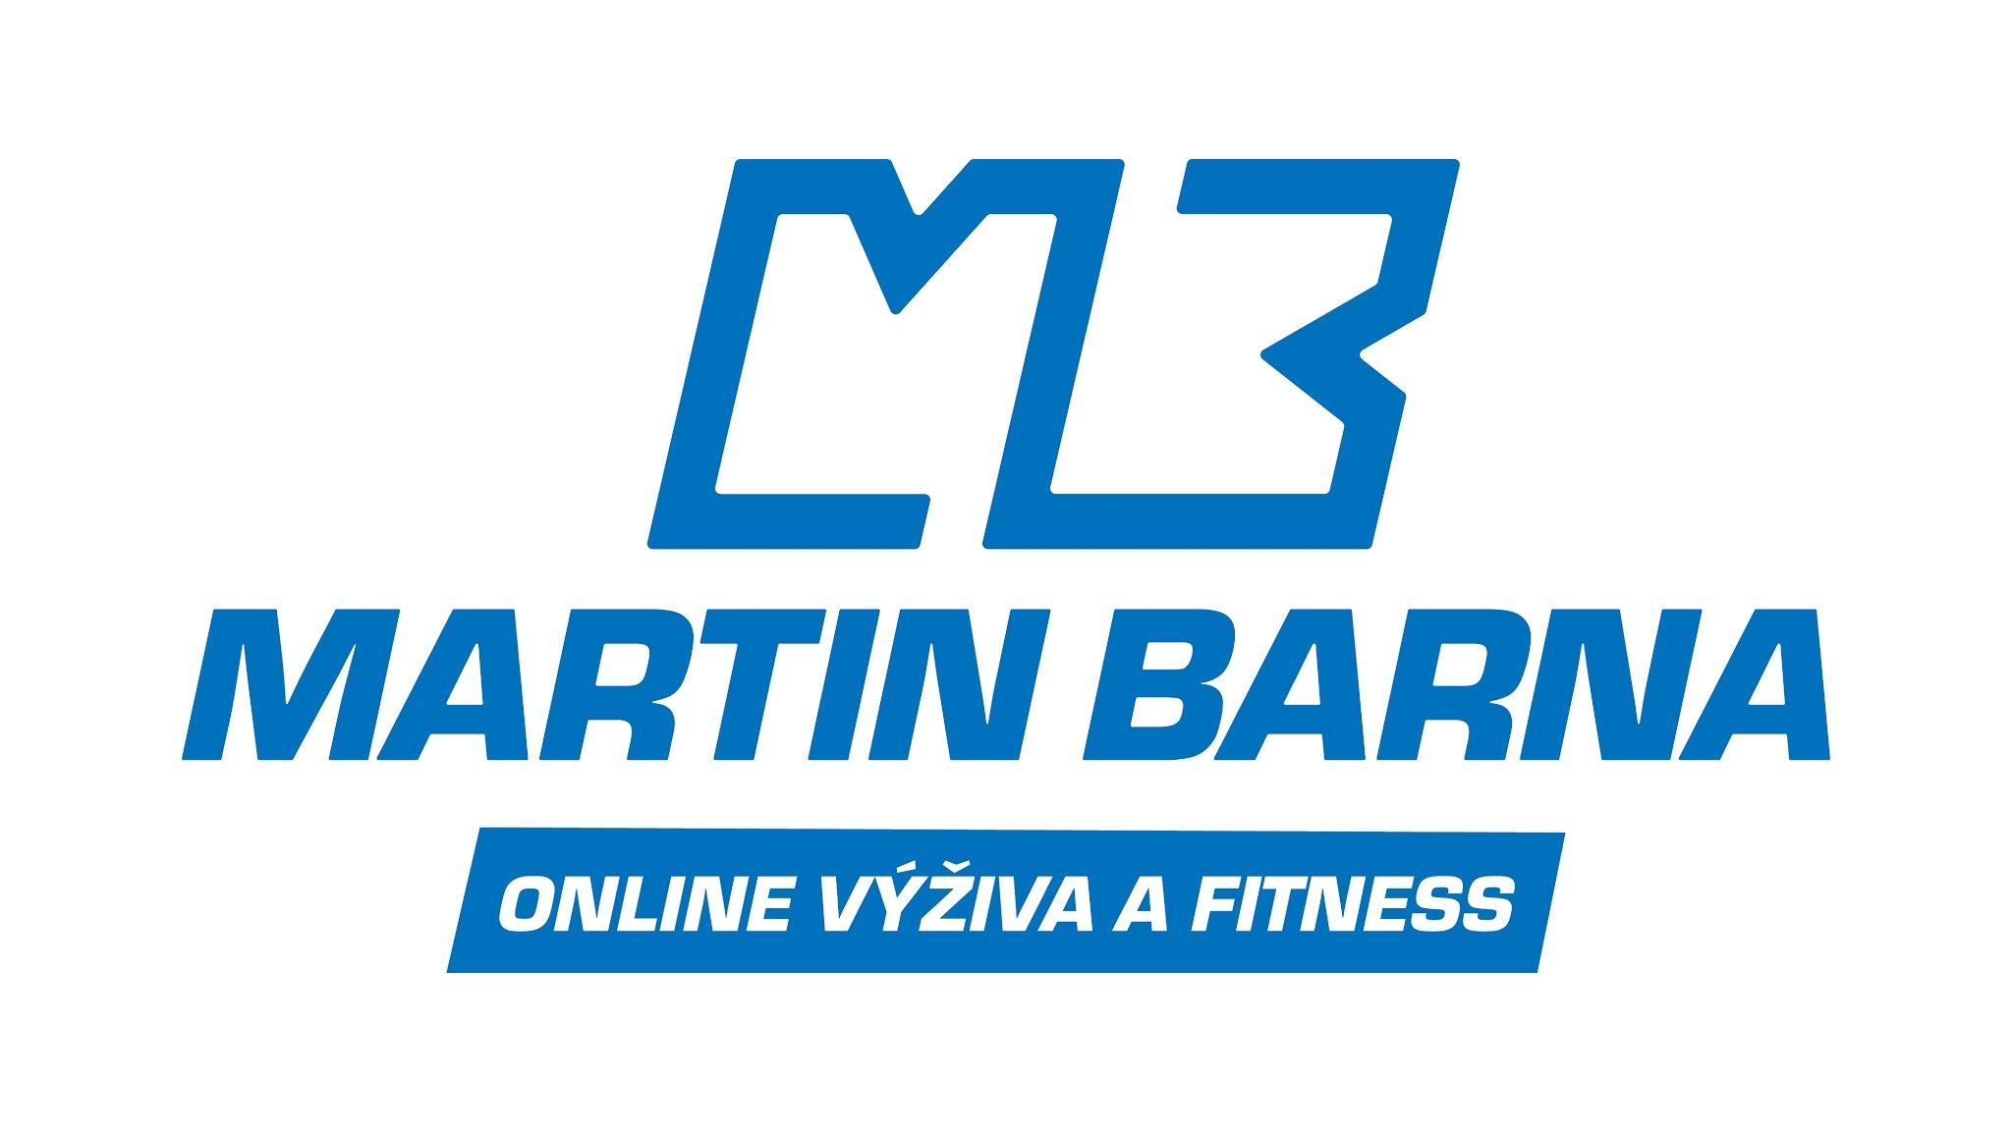
Týden | Váha | Krk | Prsa | Pupík | Pas | Boky | Zadek | P paže | L paže | P stehno | L stehno | P lýtko | L lýtko
Počáteční údaje
1.
2.
3.
4.
5.
6.
7.
8.
9.
10.
11.
12.
Prsa
L paže
Týdenní průměry se do tabulek pod tímto řádkem propisují samy. Vyplňujte pouze tabulku s mírami a dále týdenní listy v dalších záložkách.

Týden | Kcal | Bílkoviny | Sacharidy | Tuky | Vláknina |  | Týden | Kroky | Fitko | Kardio | Další sporty |  | Týden | ÚNAVA | HLAD | SÍLA
1. |  |  |  |  |  |  | 1. |  |  |  |  |  | 1.
2. |  |  |  |  |  |  | 2. |  |  |  |  |  | 2.
3. |  |  |  |  |  |  | 3. |  |  |  |  |  | 3.
4. |  |  |  |  |  |  | 4. |  |  |  |  |  | 4.
5. |  |  |  |  |  |  | 5. |  |  |  |  |  | 5.
6. |  |  |  |  |  |  | 6. |  |  |  |  |  | 6.
7. |  |  |  |  |  |  | 7. |  |  |  |  |  | 7.
8. |  |  |  |  |  |  | 8. |  |  |  |  |  | 8.
9. |  |  |  |  |  |  | 9. |  |  |  |  |  | 9.
Pupík
P stehno
10. |  |  |  |  |  |  | 10. |  |  |  |  |  | 10.
11. |  |  |  |  |  |  | 11. |  |  |  |  |  | 11.
12. |  |  |  |  |  |  | 12. |  |  |  |  |  | 12.

Zadek
L stehno

